箱唛扫码
Factory name (工厂名称)
PO. Number(订单号) | 83535-01
Style Code.(款号) | 6084-707
Product Code.(产品编号) | RECYCLE CARE LABEL RECYCLE COMPONENT LABEL blank care label | Carton No.(箱号):
Inner Packages(包装方式） | 2000pcs/ bundle | 1\1
SIZE/qty (尺码/数量) | 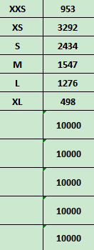
Carton Dimension（箱规） | 30*40*50 | Country of Origin：
Gross Weight（毛重） | 17.4kg | Made In China
Net Weight（净重） | 17kg
Remark（备注）

06084707812016
06084707812023
06084707812030
06084707812047
06084707812054
06084707812085

